Planilha2
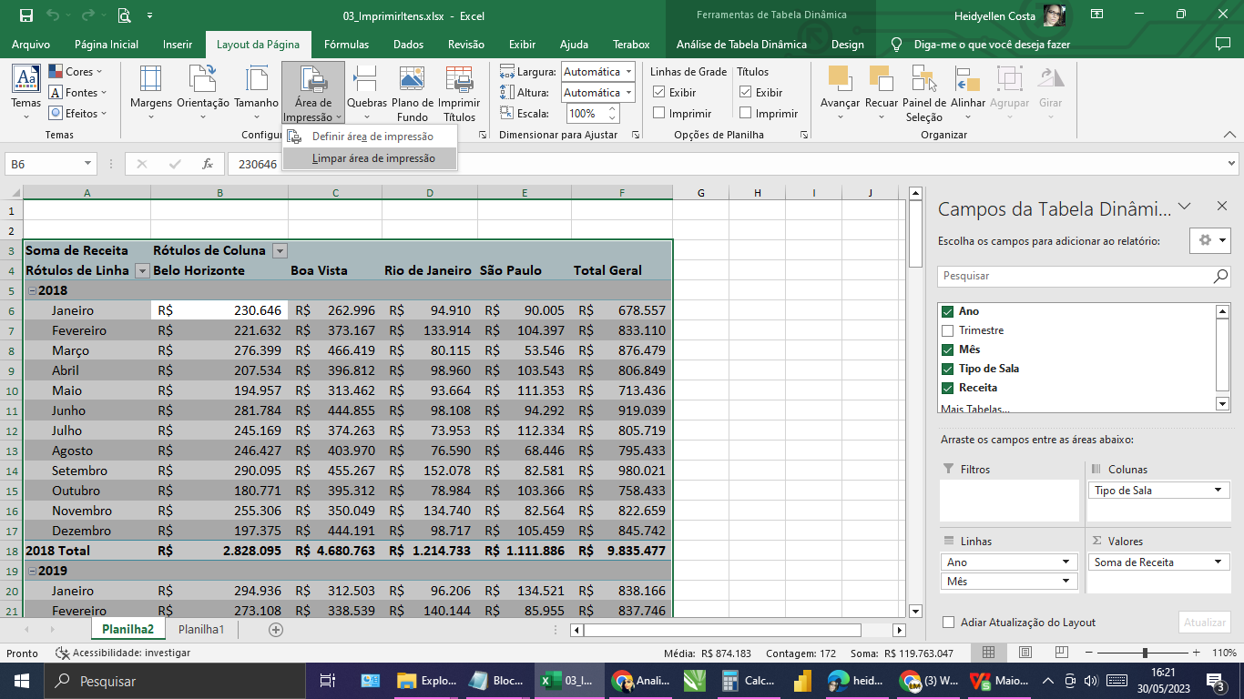
Ano | (Tudo)

Soma de Receita | Rótulos de Coluna
Rótulos de Linha | Belo Horizonte | Boa Vista | Rio de Janeiro | São Paulo | Total Geral
Janeiro | R$ 525,582 | R$ 575,499 | R$ 191,116 | R$ 224,526 | R$ 1,516,723
Fevereiro | R$ 494,740 | R$ 711,706 | R$ 274,058 | R$ 190,352 | R$ 1,670,856
Março | R$ 483,604 | R$ 938,590 | R$ 231,472 | R$ 183,327 | R$ 1,836,993
Abril | R$ 455,651 | R$ 654,514 | R$ 199,142 | R$ 205,039 | R$ 1,514,346
Maio | R$ 449,043 | R$ 692,680 | R$ 224,436 | R$ 200,362 | R$ 1,566,521
Junho | R$ 437,109 | R$ 833,154 | R$ 227,091 | R$ 217,606 | R$ 1,714,960
Julho | R$ 447,035 | R$ 685,969 | R$ 162,681 | R$ 243,082 | R$ 1,538,767
Agosto | R$ 452,893 | R$ 877,680 | R$ 208,843 | R$ 176,438 | R$ 1,715,854
Setembro | R$ 580,414 | R$ 799,966 | R$ 286,383 | R$ 149,182 | R$ 1,815,945
Outubro | R$ 393,647 | R$ 861,491 | R$ 271,662 | R$ 178,359 | R$ 1,705,159
Novembro | R$ 536,732 | R$ 705,299 | R$ 252,240 | R$ 192,534 | R$ 1,686,805
Dezembro | R$ 391,273 | R$ 838,925 | R$ 208,663 | R$ 238,045 | R$ 1,676,906
Total Geral | R$ 5,647,723 | R$ 9,175,473 | R$ 2,737,787 | R$ 2,398,852 | R$ 19,959,835

